Read me
Foundational requirements v1.0

Introduction
A functional requirement specifies something the system must be able to do. It specifies a feature, expressed as a specific function or as a broadly defined behavior. In contrast, a foundational requirement (sometimes referred to as non-functional requirement) focuses on how well the feature works, defining quality attributes for the system. These foundational requirements are intended to set clear expectations with suppliers regarding the IT-Solution to be delivered. Next to that it can be used as a point of departure for internal dialogue about which requirements are needed in the specific context of the product or service that is being procured.

Structure
The foundational requirements are structured around twelve categories. Each domain covers a specific set of foundational requirements.
These domains are:
1. Contract Management
2. Sustainability
3. Usability
4. Privacy
5. System Resilience and Dependability
6. Data Management & Archiving
7. Architecture
8. Identity & Access Management (IAM)
9. Infrastructure
10. Application Management
11. Security
12. Integrations & Business Intelligence
Each category contains a number of requirements in English and Dutch, a topic, an explanation about the context of the requirement (for suppliers) and internal references.
- Other useful information?
Please also read tab "Useful information" for more tips, tricks and background regarding the foundational requirements.
- Relation to other documents?
These requirements are typically part of a larger set of documents like an Agreement, Terms and conditions (ARBIT, ARVODI, ARIV), Data Processing Agreement, Request for Proposal, Functional requirements, Service Level Agreement. etc. It is advised to have a cross-check between these documents to prevent duplications, omissions, consistent terminology and an overall cohesive set of documents.
- Relation to what is being procured?
Not all foundational requirements are suitable for all types of products/services/markets. Please tailor the requirements to the product/service and supply market (supplier size, number of suppliers). The tab 'Tailor' is aimed at helping institutions tailor the requirements to their circumstances.
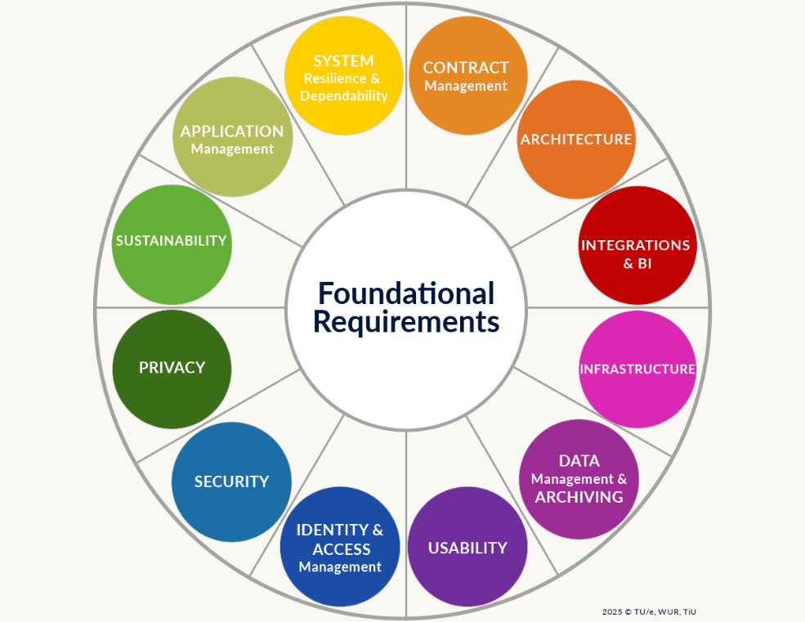

Table of contents
Tab: Explanation:
Read me This page
Categories A description of the categories within the foundational requirements
Useful information A description why these requirements are important, what assumptions are the basis of the requirements, tips and tricks and useful links
Tailor Tab for changing definitions and/or answering questions which translate into an advice regarding which requirements are relevant
Foundational requirements The foundational requirements
Functionals Potential functional requirements (to be decided upon in the future: expand or delete)
Contents of Tab foundational requirements:
Column: Explanation:
A - ID The unique identifier of the requirement
B - Category The category / domain the requirement is related to
C - Topic The topic within the category the requirement is related to
D - Requirement (EN) The description of the requirement
E - Eis (NL) The description of the requirement in Dutch
F - Requirement (EN) - Adjusted definitions It is possible to adjust the definitions used in the foundational requirements in the tab 'Tailor', if used the adjusted requirement will become visible in this column
G - Eis (NL) - Aangepaste definities It is possible to adjust the definitions used in the foundational requirements in the tab 'Tailor', if used the adjusted requirement will become visible in this column in Dutch
H - Context of statement Additional information for suppliers with the context of a requirement, hopefully preventing questions
I - Why is this statement relevant? Additional information for internal use regarding the relevance of the statement to the organization.
J - General remarks Additional information for internal use, when to use the requirement, is it optional, which rules and regulations does it relate to etc.

Questions and/or feedback?
For questions about the foundational requirements, please contact:
1. The specialist of your institution regarding the domain where the foundational requirement is part of;
2. Contact us via the Microsoft Form https://forms.office.com/e/bmm0nFPkZR
Please also provide us with feedback, so we can build upon and improve these foundational requirements
via the Microsoft Form https://forms.office.com/e/bmm0nFPkZR
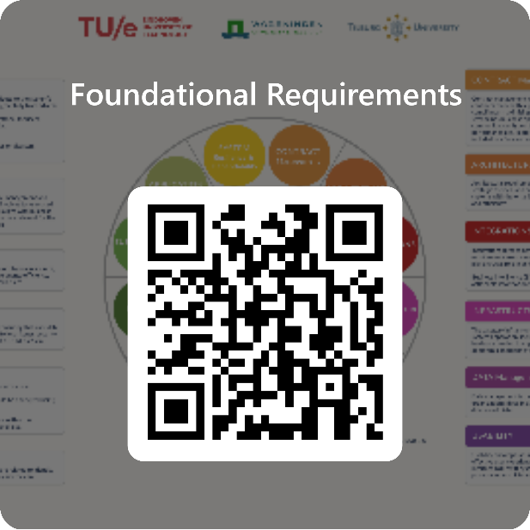

Justification
Source
These foundational requirements are a combination of the non-functional requirements of Eindhoven University of Technology (TU/e), Wageningen University and Research (WUR) and Tilburg University (TiU). Additional input regarding the overarching setup and plan of approach was provided by SURF, Hanzehogeschool Groningen, MBO Rijnland, Fontys and Yuverta in a joint workgroup to ensure boader usability for governmental and educational institutions.
This Licensed Material is made available under the terms and conditions of a Creative Commons Attribution-NonCommercial-ShareAlike 4.0 International Public License ("Public License"). By using them you accept and agree to be bound by the terms and conditions of this Public Lisense. You are free to share (copy and redistribute the material in any medium or format), adapt (remix, transform and build upon the material under the following terms:
Attribution — You must give appropriate credit , provide a link to the license, and indicate if changes were made . You may do so in any reasonable manner, but not in any way that suggests the licensor endorses you or your use.
NonCommercial — You may not use the material for commercial purposes
ShareAlike — If you remix, transform, or build upon the material, you must distribute your contributions under the same license as the original.
No additional restrictions — You may not apply legal terms or technological measures that legally restrict others from doing anything the license permits.
When using this Licensed Material, please use the following method of attribution: “Foundational Requirements - TU/e, WUR, TiU”, license under: CC BY-NC-SA 4.0.
Please visit http://creativecommons.org/licenses/by-nc-sa/4.0 for more information regarding the license.
Rights and indemnification
TU/e, WUR and TiU are aware of its responsibility to provide the most reliable publication possible. Nevertheless, we cannot accept any liability for any inaccuracies, incompleteness, or omissions in this publication. TU/e, WUR and TiU accept no liability for any use of the present publication or damage arising from the contents of the publication or from its application.
Courtesy of
The representatives of educational institutions, organizations and partnerships from the education sector that contributed to the development of these foundational requirements. In particular:
Yasine Ajlane - TU/e
Erik van den Bergh - WUR
Andrea Bolhuis - WUR
Neal Bongers - TiU
Peter Bos - WUR
Frank Bosma - TU/e
Jeroen Bovend'eerdt - TU/e
Anneke van Deijl - TiU
Mark Braspenning - TU/e
Huub De Hesselle - TU/e
Jeroen Dielissen - TU/e
Pam Dupont - TiU
Jeroen Egmond - TiU
Sandor Eras - WUR
Karin van der Esch - TU/e
Development and maintenance:
These foundational requirements were created in collaboration with representatives of various institutions through an iterative process. Development and management of these requirements is the responsibility of TU/e, WUR and TiU.
Feedback and opportunities for improvement:
Feedback about (the use of) the foundational requirements can be submitted through Microsoft Forms https://forms.office.com/e/bmm0nFPkZR. All feedback is important. So please provide us with your general comments, feedback while using this FR in tenders, etcetera, so we can incorporate lessons learned iand improvements in future versions. We also aim to set up a Frequently Asked Questions (FAQ).

Joan Schrijvers - WUR
Wybe Smits - TU/e
Dean Strik - TU/e
Anja Teeuwen - TiU
Lise Traa - TiU
Marnie van der Wel - TiU
Freek Wellerdieck - WUR
Casimir Wernaart - TiU
Sanne van Wingen - WUR
Edwin op de Woert - WUR
Ivo van Zitteren - TiU
Paul Zoontjens - Fontys
Floris Jan Zwaan - WUR
Gert Zwaan - WUR
Gartner
Vanessa Henraat - TU/e
Bert van Iersel - TU/e
Joost de Jong - TU/e
Kevin Kluijtmans - WUR
Hans Kramer - MBO Rijnland
Martijn Kuyvenhoven - WUR
Vera van Lierop - TU/e
Pieter Mandos - TU/e
Thieu Mennen - TU/e
Bram Meijer - TiU
Bas van Nunen - TiU
Miranda van der Ploeg - TiU
Jola Prinsen - TiU
Thijs van Rossum - WUR
Merijn van de Schoot - TiU

Colofon
Authors
Karin van der Esch (TU/e) - j.a.v.d.esch@tue.nl
Sandor Eras (WUR) - sandor.eras@wur.nl
Merijn van de Schoot (TiU) - M.C.X.vdSchoot@tilburguniversity.edu
Frank Bosma (TU/e) - f.bosma@tue.nl
Document name
Foundational requirements
Version number
1.0
Version date
01-05-2025
Document management
The management (and update) of this document is entrusted in TU/e, WUR and TiU.

Useful information
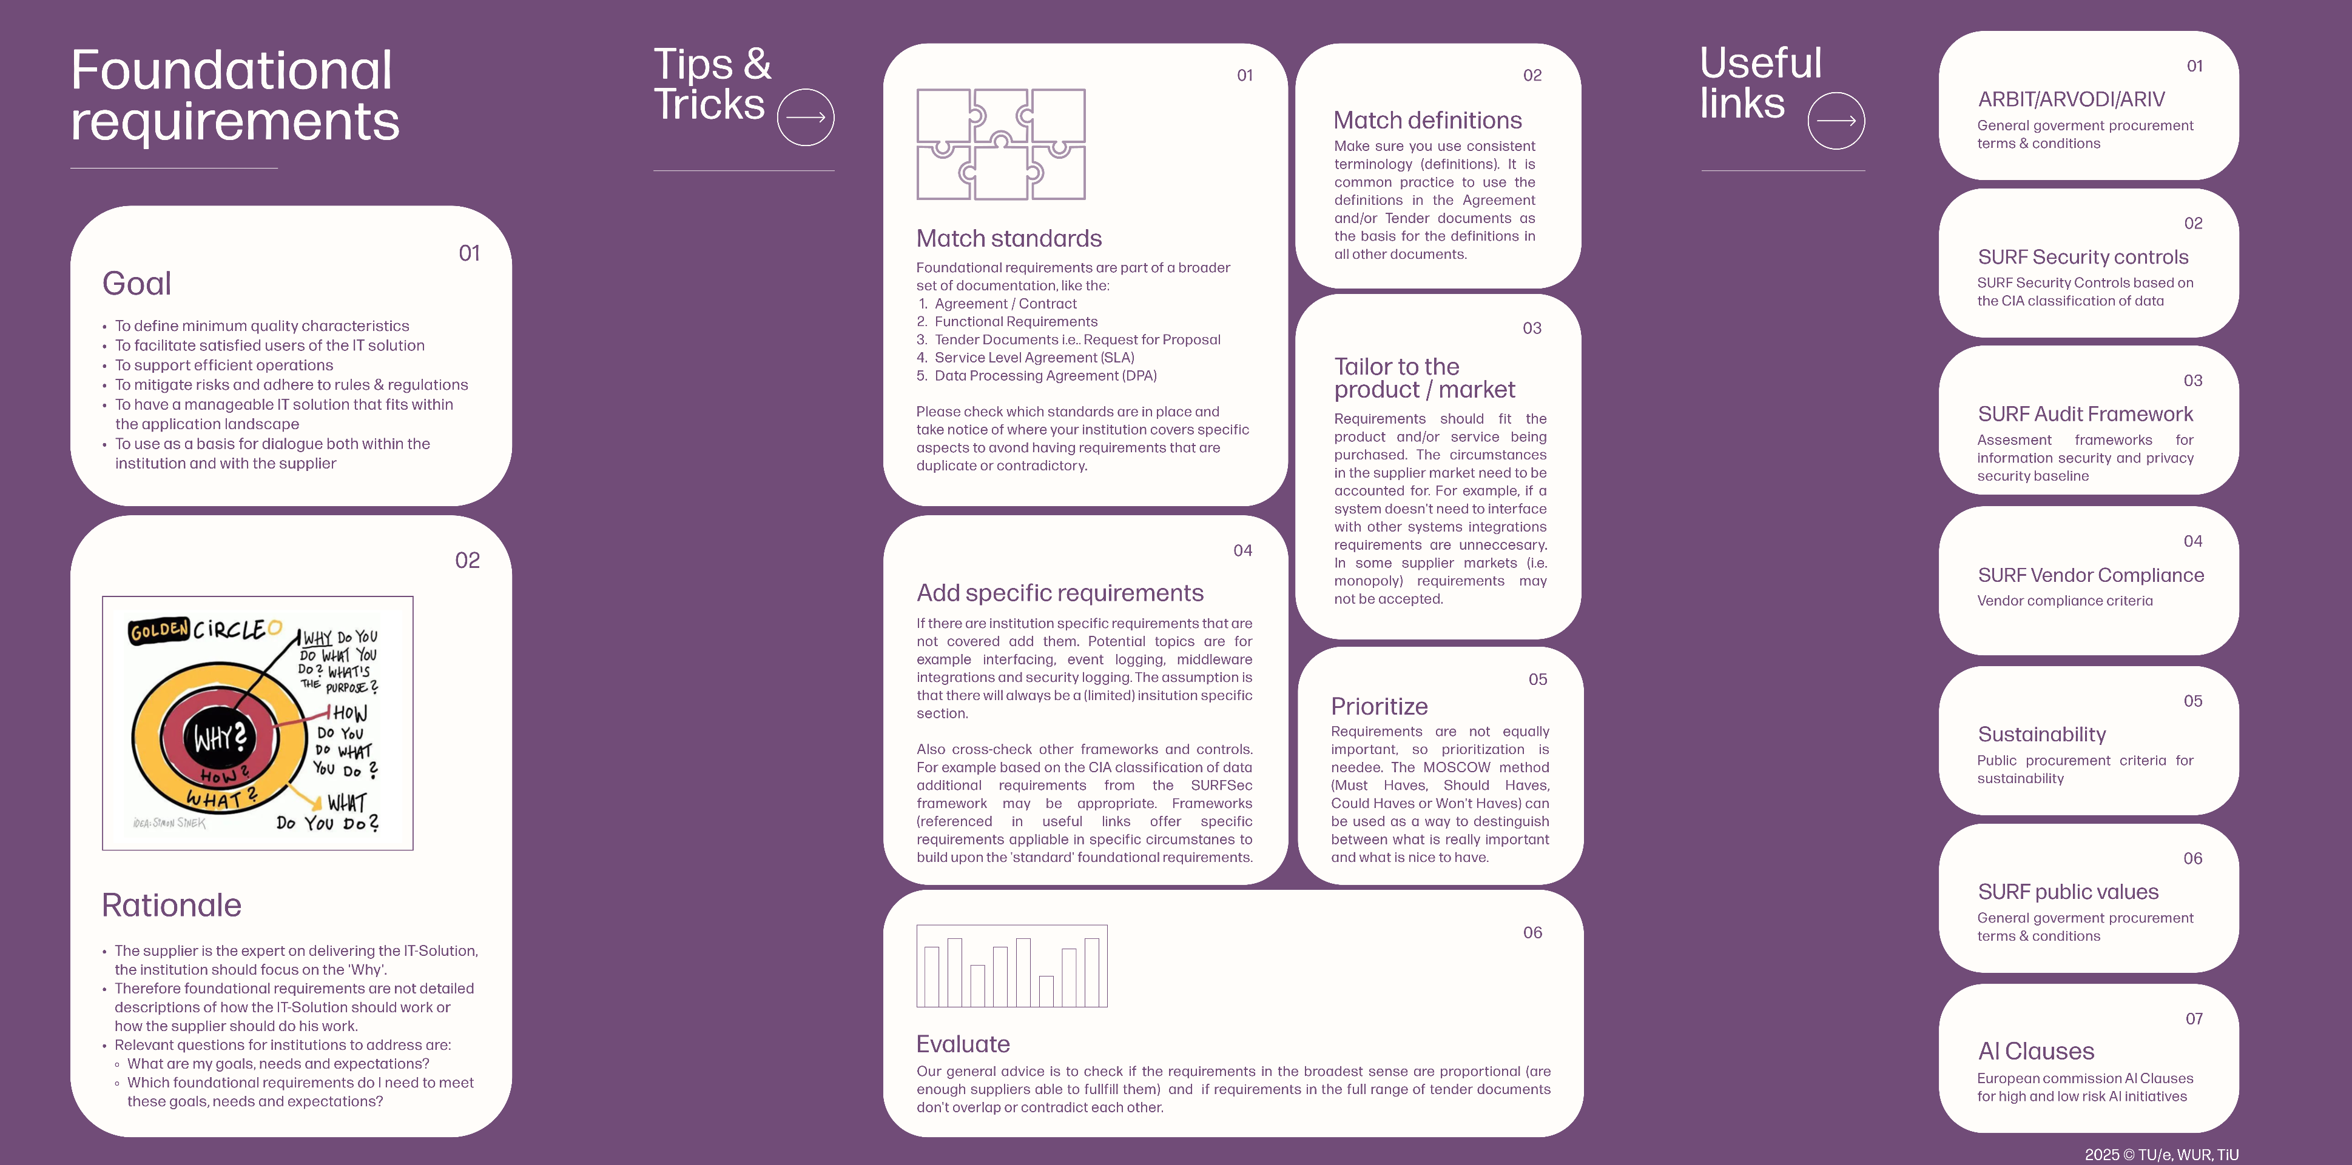

Categories
